Sheet1
Shuttle bus Setup Test 母车设置测试 |  | 测试结果 | 测试人员 | 测试日期
Ref: 编号 | TEST DESCRIPTION测试描述
1.0 | 手动模式（升降功能，不需要任何载体）
1.1 | 根据图纸，以及规划明确变频器类型以及型号（常用SEW的NDX61B）。
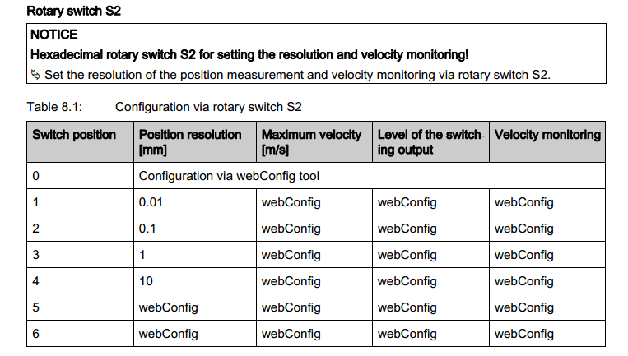
1.2 | 根据图纸，以及规划明确控制模式（双闭环：位置值和编码器都进变频器/速度闭环，位置值进PLC）。
1.3 | 根据图纸，将线路理清，看看是否短路，以及强电和弱点是否断开
1.4 | 根据相应文档和实际配置通过软件设置电机基本参数。
1.5 | 通过软件手动模式，手动低速运动，判断电机方向，编码器方向是否一致。（正转，编码器增大，双闭环的模式，正转方向为条码增大方向)
1.6 | 1.5测试通过后，双闭环控制方式，需要选择位置环检测器件，需要设置零点，需要设置外部扩展模式参数。（选择位置环的端口，一般为端口X62，包括最大手动、自动速度，软件极限）（调试步骤见附表）
1.7 | 1,：人为拔出编码器电缆，报编码器故障；2：人为拔出位置环的信号线，报DIP故障（速度闭环只需要测试1，,双闭环测试1和2，）
1.8 | 测试急停按钮是否有信号，测试急停被拍下，信号是否为0，当急停被拍下后，驱动器状态字为输出为0
2.0 | 手动模式（走行前后开关，不需要任何载体，建议把速度调低，高速15HZ,低速8HZ）
2.1 | 通过母车面板切换为手动模式。通过HMI也可以将母车切为手动，此时灯柱黄灯常亮；母车自动：需要将HMI的点自动，以及按钮自动。
2.2 | 通过手动前进按钮，母车低速前进，此时触发前极限，故障置位，母车停止运行，此时后退脱离极限，故障复位，母车恢复正常；通过手动后退按钮，母车低速前进，此时触发后极限，故障置位，母车停止运行，此时前进脱离极限，故障复位，母车恢复正常；有故障时，同时检查故障状态是否准确
2.3 | 通过手动前进，后退按钮，母车低速运行，此时用纸板或者其他安全方式，遮挡母车托盘超限，母车故障并停止运行，光电恢复正常后，故障复位，母车恢复正常。（左右两边都需要测试），同时检查故障状态是否准确
2.4 | 通过手动前进，后退按钮，母车低速运行，此时用纸板或者其他安全方式，遮挡母车穿梭板超限，母车故障并停止运行，光电恢复正常后，故障复位，母车恢复正常。（左右两边都需要测试）同时检查故障状态是否准确
2.5 | 通过遥控器连接母车，连接上以后，黄灯散亮，此时点击遥控器中间的停止按钮，母车报急停故障。
2.6 | 上述功能测试完成以后，对站台进行定位，将地址写入相应的站台。（如果涉及到换层，需要定义每一层货架条码区间，母车在提升机里面的条码区间）
2.7 | 如果是换层提升机，当提升机和母车不在同一个楼层，手动将母车开往提升机，母车在超出第一个站台地址边沿，必须报提升机未准备好故障，此时母车需要急停，此时需要人工松抱闸，将母车拖回正确的位置，故障复位，母车恢复正常。
3.0 | 手动模式（,建议把速度调低，高速15HZ,低速8HZ）
3.1 | 当站台定位完成以后。用遥控器写入相应站台，观察自动运行是否平稳，定位是否准确。
3.2 | 如果有换层提升机，将换层提升机开到同一楼层，写入换层提升机地址，母车运行到提升机位置，并且进入提升机前过程，有一个明显的减速过程。从换层提升机里面出来，低速过渡，脱离提升机以后，在加速定位到相应站台
3.3 | 到将换层提升机上升一点点，没有平层信号，用遥控器定位定位到提升机站台，此时母车此时报提升机未准备好故障，立即停车，待清除任务以后，故障复位，母车恢复正常。
4.0 | 手动模式（货物超限检测，输送检测，配合空托盘测试）
4.1 | 通过HMI检测确认超限检测传感器信号（超限信号采用NC常通模式）。
4.2 | 在没有到达站台区域，手动左转，碰到左超限，输送停止；手动右转，碰到右超限，输送停止。
4.3 | 母车到达站台区域，手动向站台运行，碰到站台侧超限，输送不停止，往远离站台方向运行，碰到该侧极限，输送停止。
4.3 | 如果按钮正转/反转 或者前进/后退时，禁止故障复位，防止此时故障复位后，非人为意愿的手动运行。
4.4 | 以上所有的货物超限开关都必须进行置位操作，一旦触发，即便清除超限阻挡物，也不能自动清除故障，必须通过故障复位才能清除故障信息。
5.0 | 自动模式（需要空托盘）
5.1 | 根据需求模拟所有流程的测试运行，同时需要确保上述测试各项安全检测，在自动程序同样起作用。需要特别注意光电超限。
5.2 | 根据需求模拟所有流程的测试运行，在流程测试完成后，测试空托盘，安全前提将速度提到设计要求。正常运行速度为50HZ
5.3 | 根据需求模拟所有流程的测试运行，在流程测试完成后，测试重载托盘，安全前提将速度提到设计要求。正常运行速度为50HZ
5.4 | 必要时，需要将空载和重载，将速度分开处理，达到理想运行效果。
5.5 | 任何情况，输送正转，碰到正转极限需要停止，输送反转，碰到反转极限需要停止。
备注1： | 对于速度的定义：如果是双闭环采用定位程序，速度对应关系为1:1 输出速度100就等于100转；如果采用普通速度模式，速度关系为5倍，输出500为100转。
备注2： | 对于MDX61b转动惯量，行走为4-10倍，通常为8倍，升降为1倍，行走加减速为10S，升降为5S。这个加减速对应电机是0-3000转。
备注3： | 对于双闭环，通过条码和激光的位置检测，910通常为0.15 只通过编码器的通常为0.3,200 和201 根据实际运行情况调整。

